Додаток_1
 |  |  |  |  |  | Додаток №1 до Запиту 3148SS
 | Форма цінової пропозиції

(Назва Учасника), надає свою пропозицію щодо участі в місцевій закупівлі книг, настільних ігор та іграшок.
Відомості про підприємство |  |  |  | Повне найменування учасника – суб’єкта господарювання
 |  |  |  | Ідентифікаційний код за ЄДРПОУ або реєстраційний номер облікової картки платника податків
 |  |  |  | Реквізити (адреса - юридична та фактична, телефон, факс, телефон для контактів, e-mail, розрахунковий рахунок)
Відомості про особу (осіб), які уповноважені представляти інтереси Учасника |  |  |  | (Прізвище, ім’я, по батькові, посада, контактний телефон).
Товари мають відповідати технічним характеристикам, зазначеним у специфікації.

№ п/п | Технічні характеристики та опис |  |  | Од.виміру | Кількість | Ціна, за одиницю, (з урахуванням всіх податків і зборів) * | Вартість, грн., (з урахуванням всіх податків і зборів) *

 | Запит** |  | Пропозиція (вказати модель (торгову марку), виробника, параметри та характеристики продукції, фото або візуалізація товару)
ЛОТ №1 Книги
1 | Книга «Атомні звички. Легкий і перевірений спосіб набути корисних звичок і позбутися звичок шкідливих» Автор: Клір Джеймс. Видавництво: КМ-БУКС Рік видання: 2026 Тип обкладинки: Тверда Мова: Українська | 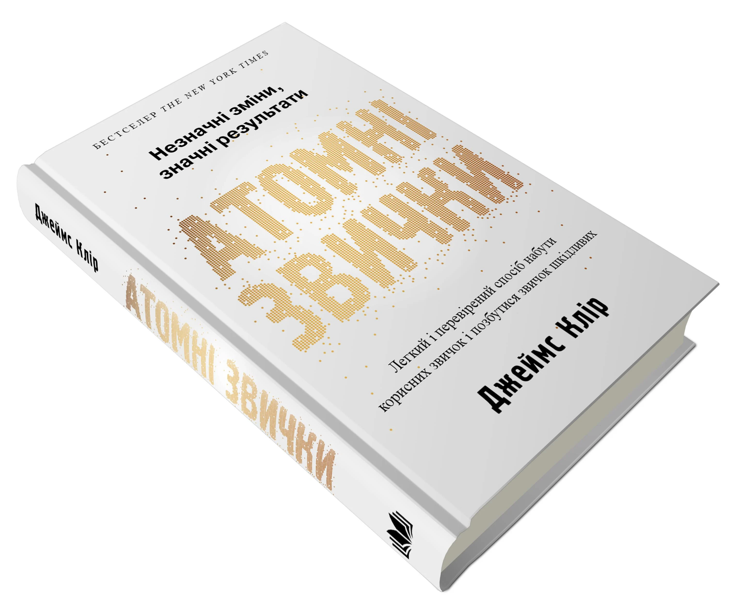 |  | шт. | 5 |  | 0.00
2 | Книга «Тією горою є ви. Як перетворити самосаботаж на самовдосконалення» Автор: Вест Бріанна Видавництво: Book Chef. Рік видання: 2023 Тип обкладинки: Тверда Мова: Українська | 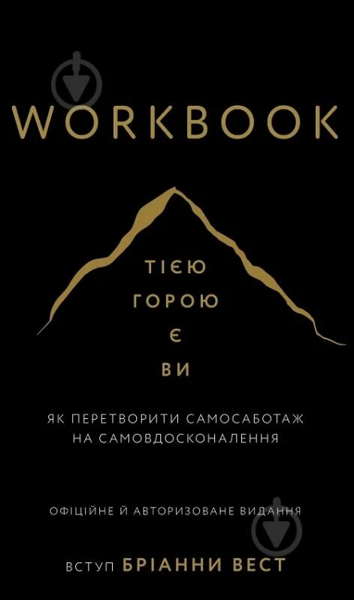 |  | шт. | 5 |  | 0.00
3 | Книга «Ігри, у які грають люди» Автор: Берн Ерік Видавництво: КСД Рік видання: 2021 Тип обкладинки: Тверда Мова: Українська |  |  | шт. | 5 |  | 0.00
4 | Книга «Витончене мистецтво забивати на все (Тонке мистецтво пофігізму)» Автор: Марк Менсон Видавництво: Нова книга Рік видання: 2016 Тип обкладинки: М'яка Мова: Українська | 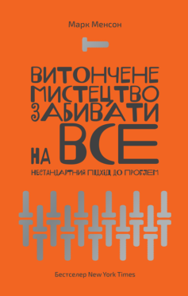 |  | шт. | 5 |  | 0.00
5 | Книга «Ніколи не спиняйся» Автор: Девід Ґоґґінс Видавництво: Наш Формат Рік видання: 2025 Тип обкладинки: Тверда Мова: Українська | 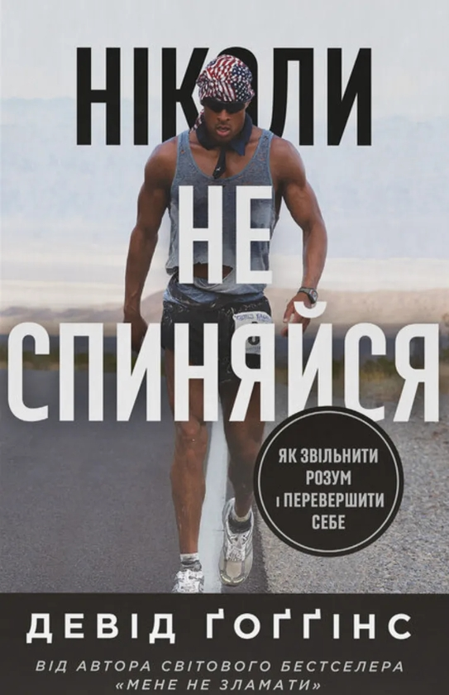 |  | шт. | 5 |  | 0.00
6 | Книга «Будь кращою версією себе» Автор: Вальдшмідт Ден Видавництво: Рік видання: 2016 Тип обкладинки: М'яка Мова: Українська | 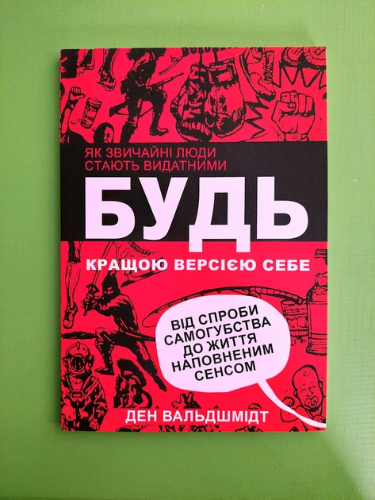 |  | шт. | 5 |  | 0.00
7 | Книга «Кафе на краю світу» Автор: Стрелекі Дж. Видавництво: Vivat Рік видання: 2024 Тип обкладинки: Тверда Мова: Українська |  |  | шт. | 5 |  | 0.00
8 | Книга «Людина в пошуках справжнього сенсу. Психолог у концтаборі» Автор: Франкл Віктор Видавництво: КСД Рік видання: 2019 Тип обкладинки: Тверда Мова: Українська | 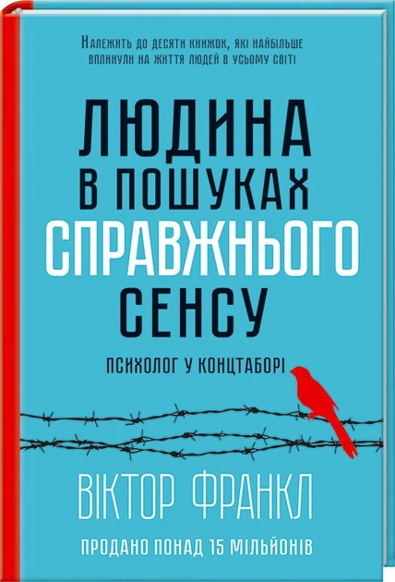 |  | шт. | 5 |  | 0.00
9 | Книга «Тривожні люди» Автор: Фредерік Бакман Видавництво: Книголав Рік видання: 2021 Тип обкладинки: Тверда Мова: Українська | 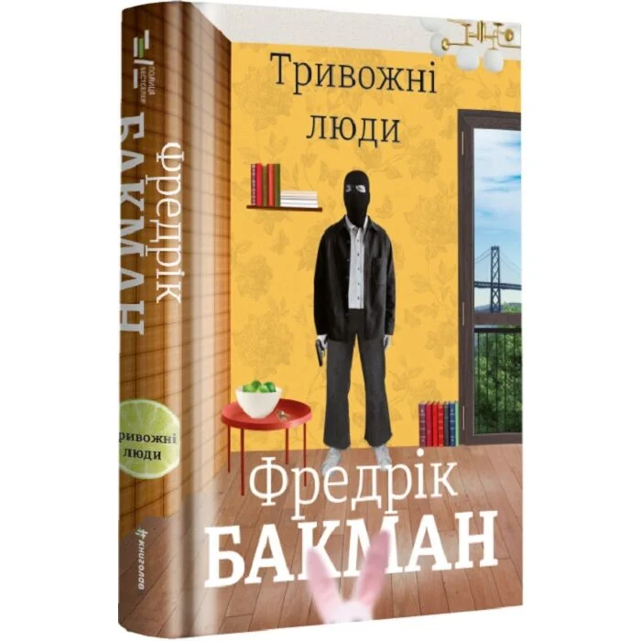 |  | шт. | 3 |  | 0.00
10 | Книга «Я бачу, Вас цікавить пітьма» Автор: Павлюк Ілларіон Видавництво: Старого Лева Рік видання: 2020 Тип обкладинки: Тверда Мова: Українська | 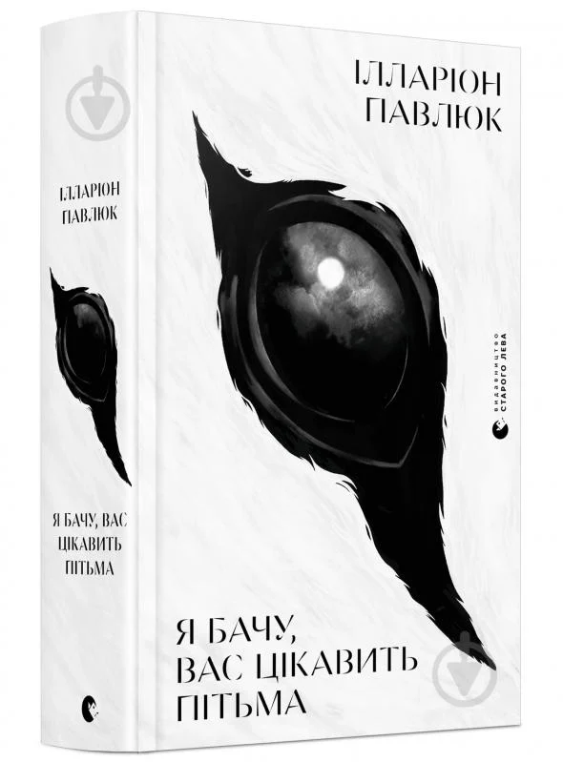 |  | шт. | 3 |  | 0.00
11 | Книга « Звірята і звуки» Автор: Олена Радченко Видавництво: Ранок Рік видання: 2024 Тип обкладинки: Тверда Мова: Українська | 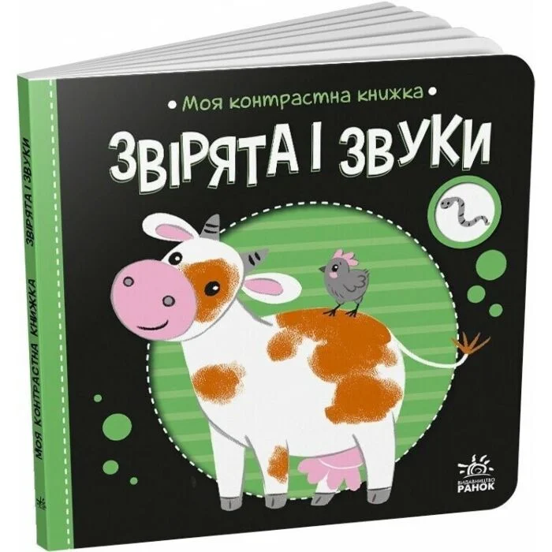 |  | шт. | 1 |  | 0.00
12 | Книга «100 відповідей на запитання ЧОМУ? Про все на світі» Автор: Олена Ольховська Видавництво: Ранок Рік видання: 2020 Тип обкладинки: М'яка Мова: Українська | 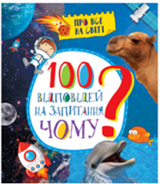 |  | шт. | 1 |  | 0.00
13 | Книга Дитяча енциклопедія «Чомусики» Автор: Ганна Логвінкова Видавництво: Пегас Рік видання: 2024 Тип обкладинки: М'яка Мова: Українська | 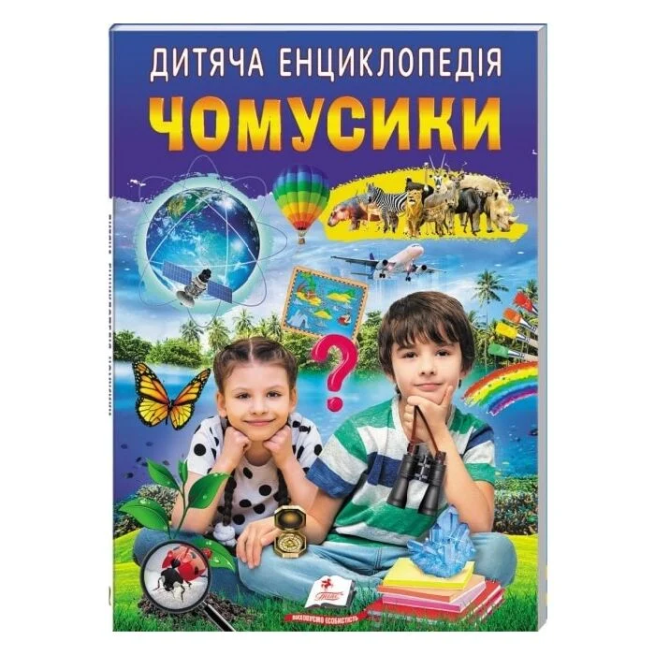 |  | шт. | 1 |  | 0.00
14 | Книга «Дитячі пригоди» (комплект із 4-х книг) Автор: Юрій Гайдай,Тетяна Гайдай,Анастасія Мельникова,Олеся Кишляк- Ісак Видавництво: Yakaboo Publishing Рік видання: 2024 Тип обкладинки: Тверда Мова: Українська | 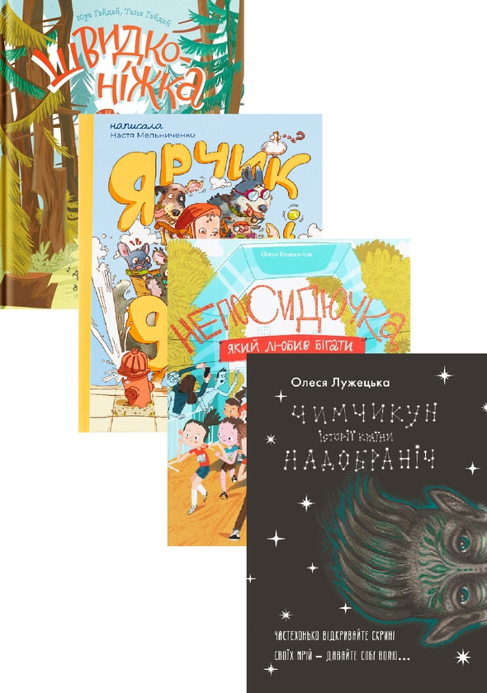 |  | шт. | 1 |  | 0.00
15 | Книга «Я вмію дружити!» Автор: Ізабель Фільоза та Марґо Фрід-Фільоза Видавництво: Основа Рік видання: 2024 Тип обкладинки: Тверда Мова: Українська | 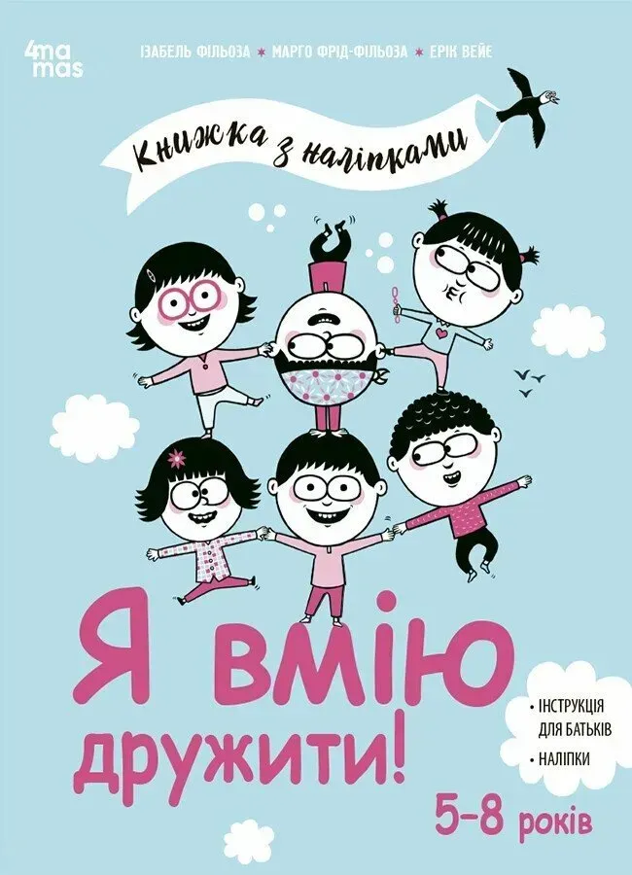 |  | шт. | 1 |  | 0.00
16 | Книга «Я вмію приборкувати злість!» Автор: Ізабель Фільоза Видавництво: Основа Рік видання: 2024 Тип обкладинки: Тверда Мова: Українська | 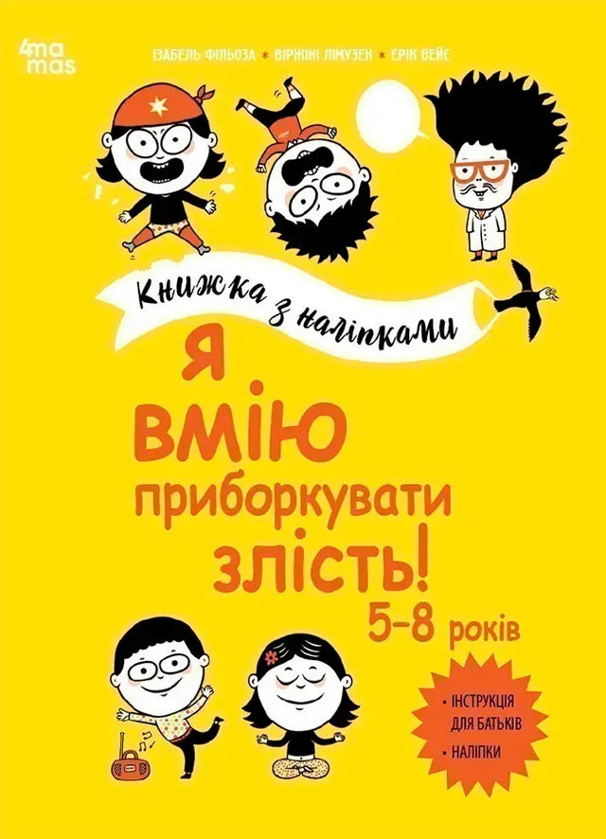 |  | шт. | 1 |  | 0.00
17 | Книга «Знайди та покажи» Автор: Мар'яна Гілевич Видавництво: УЛА Рік видання: 2021 Тип обкладинки: М'яка Мова: Українська | 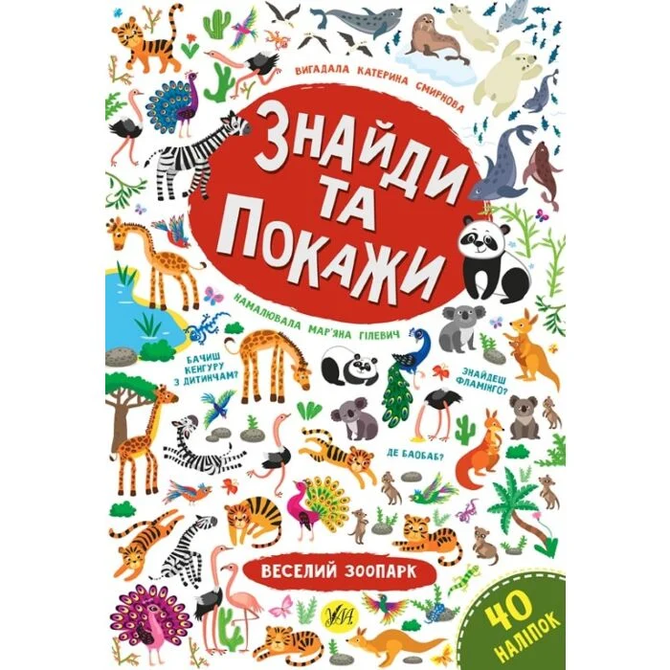 |  | шт. | 1 |  | 0.00
18 | Книга «Інтерактивна енциклопедія для малюків у казках» Автор: Олена Ульєва Видавництво: ПЕТ Рік видання: 2021 Тип обкладинки: М'яка Мова: Українська | 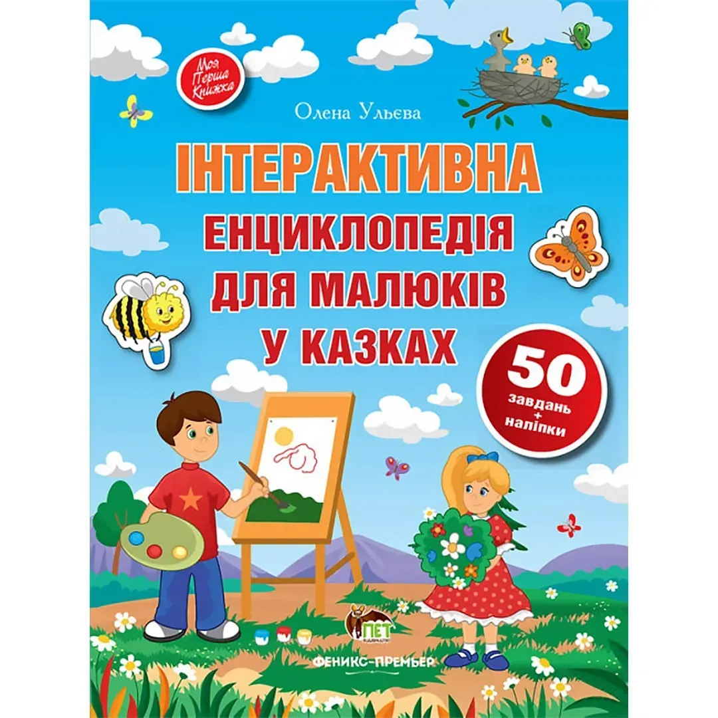 |  | шт. | 1 |  | 0.00
19 | Книга Відгадай-но «В селі» Автор: Ірина Сонечко Видавництво: Ранок Рік видання: 2019 Тип обкладинки: Тверда Мова: Українська | 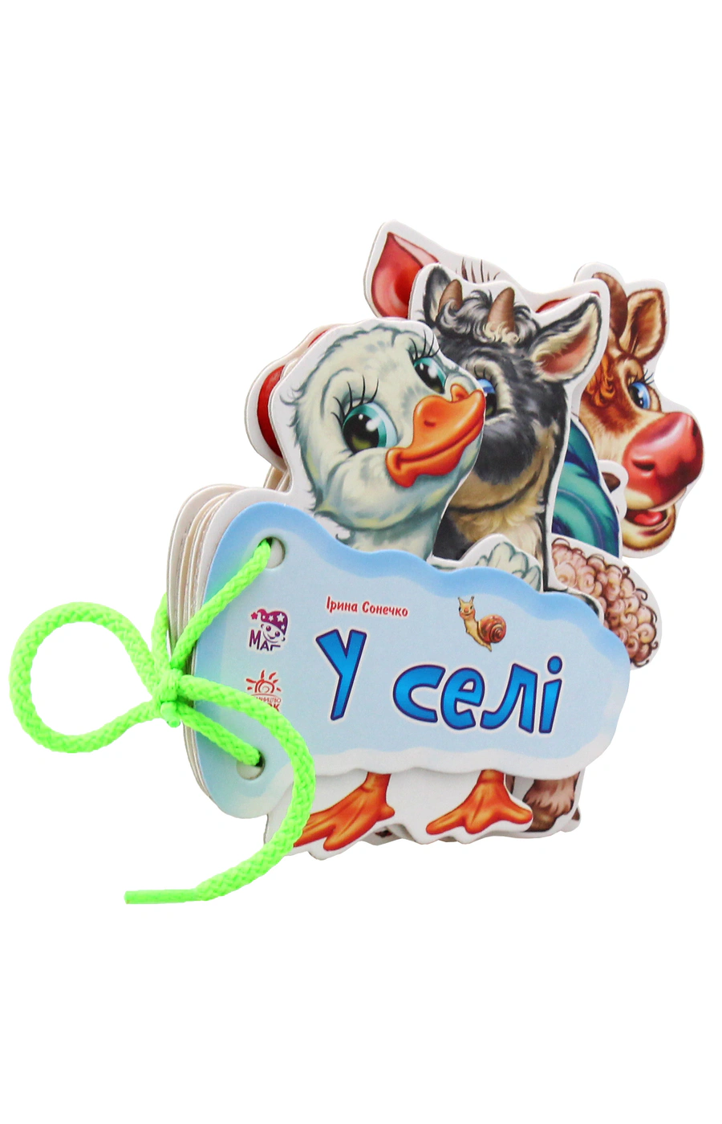 |  | шт. | 1 |  | 0.00
20 | Книга «Кумедний вiмельбух про звуки навколо мене» Автор: Олена Радченко, Олександра Ярмоленко Видавництво: Ранок Рік видання: 2021 Тип обкладинки: Тверда Мова: Українська | 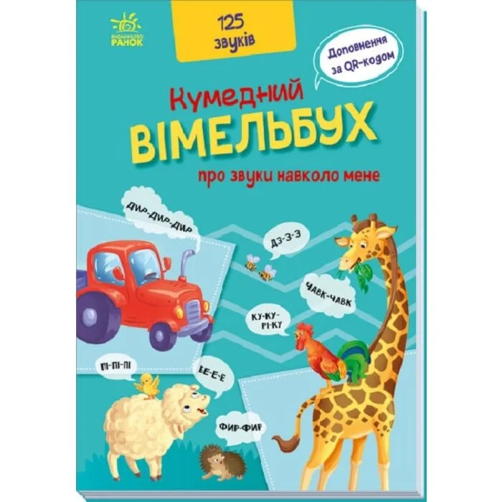 |  | шт. | 1 |  | 0.00
21 | Книга інтерактивна «Віммельбух» WToys Особливості: - 19 цікавих тем для навчання; - сенсорні кнопки; - у комплекті представлений маркер пиши-витирай; - цікаві логічні завдання на останніх двох сторінках; - режими: Казки, Пісні, Корисна інформація, Скоромовки, Загадки - кожна тематична кнопка має 2 режими: відтворення назви та віршик або цікава інформація; - кожна кнопка абетки має 3 режими; - регулювання гучності; Живлення: 3 батарейки ААА (не додаються). Тип обкладинки: Тверда Мова: Українська | 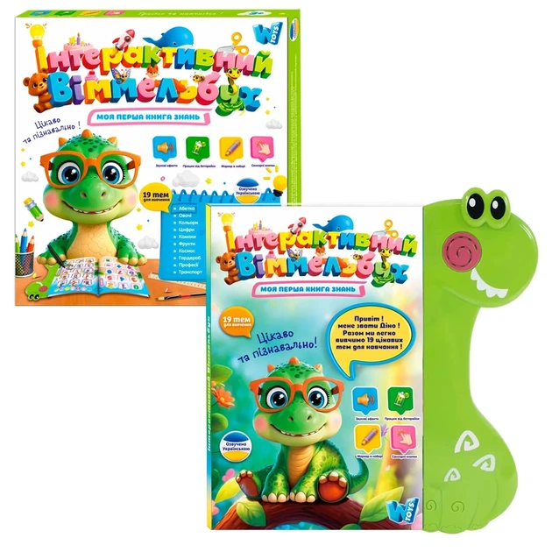 |  | шт. | 1 |  | 0.00
22 | Книга «36 і 6 котів» Автор: Галина Вдовиченко Видавництво: Старого Лева Рік видання: 2015 Тип обкладинки: Тверда Мова: Українська | 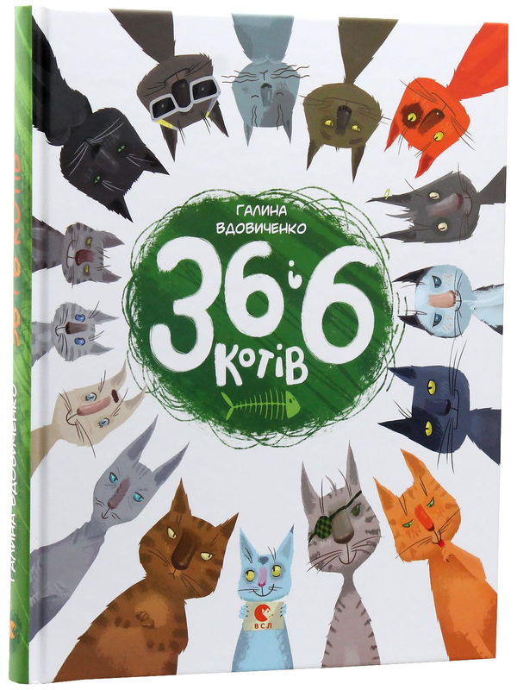 |  | шт. | 1 |  | 0.00
23 | Книга Моя перша книга з віконцями «Тварини» Автор: Енн Макрей Видавництво: Ранок Рік видання: 2025 Тип обкладинки: Тверда Мова: Українська | 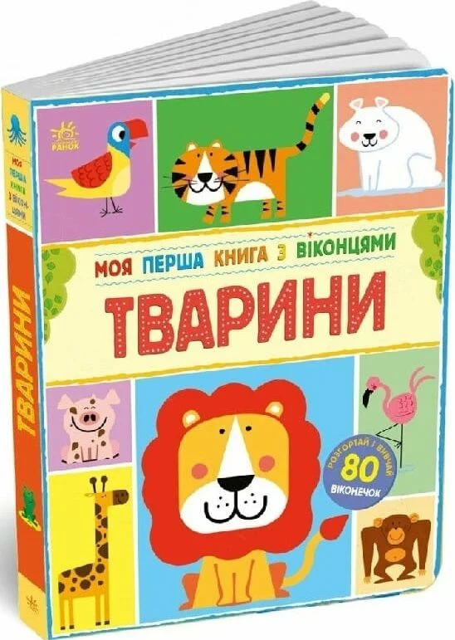 |  | шт. | 1 |  | 0.00
Вартість пропозиції ЛОТ №1, грн* |  |  |  |  |  |  | 0.00
ЛОТ №2 Настільні ігри та іграшки
1 | Конструктор LEGO DUPLO Велика коробка з кубиками 10914 Бренд: LEGO Серія: DUPLO Вид: конструктор Матеріал: пластик Призначення: для дітей від 1,5 року Складність збірки: легкий рівень Кількість деталей: не менше 85 шт. Колір: різнокольоровий Розмір упаковки: +- 18х37х26 см Вага упаковки: +- 1431 г Габарити пакування: +- 262x180x370 мм. Виробник: Данія | 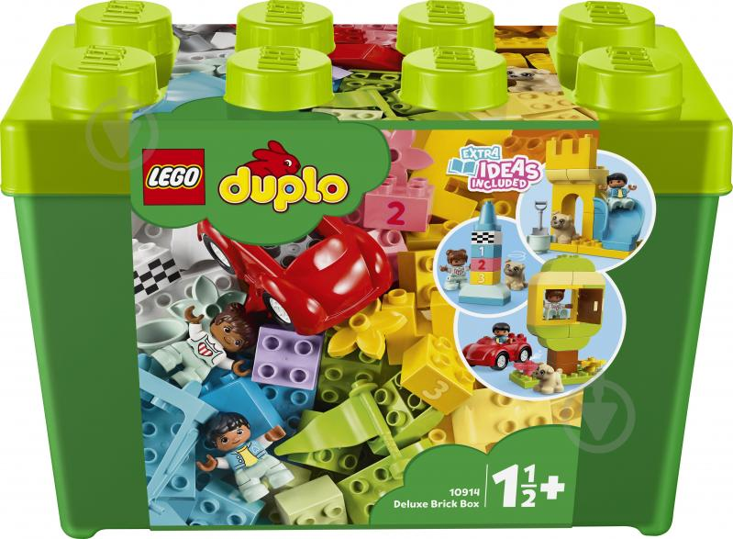 |  | шт. | 1 |  | 0.00
2 | Конструктор LEGO Classic Коробка кубиків для творчого конструювання великого розміру 10698 Бренд: LEGO Серія: Classic Вид: конструктор Матеріал: пластик Призначення: для дітей від 4 років Складність збірки: середній рівень Кількість деталей: не менше 790 шт. Колір: різнокольоровий Розмір упаковки: +- 37x18x26 см. Вага упаковки: +- 1882 г Габарити пакування: +- 262x180x370 мм. Виробник: Данія | 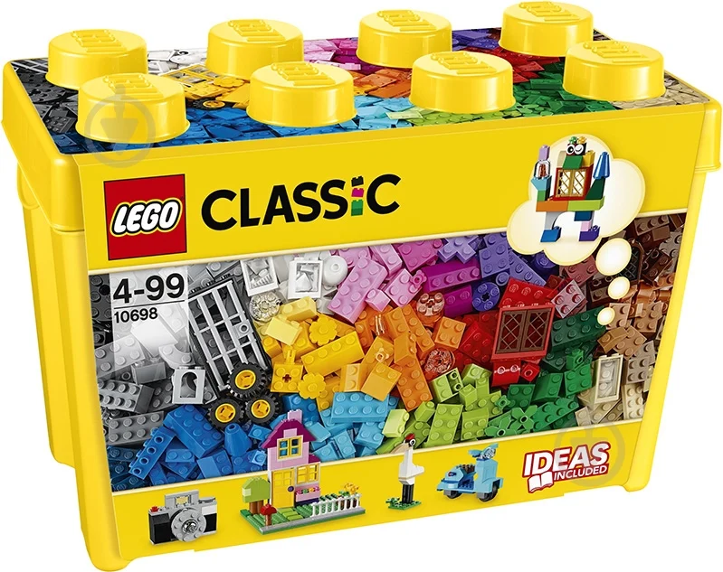 |  | шт. | 1 |  | 0.00
3 | Конструктор магнітний Minecraft Пошук скарбів 100 шт. (2738125164) Бренд: Minecraft Вид: конструктор мігнітний Матеріал: ABS-пластик і магніт Призначення: для дітей від 3 років Кількість деталей: не менше 100 шт. Колір: різнокольоровий Розмір одного кубика: +- 2×2 см Вага упаковки: +- 500г Габарити пакування: +- 12x25x35 см. Виробник: Китай | 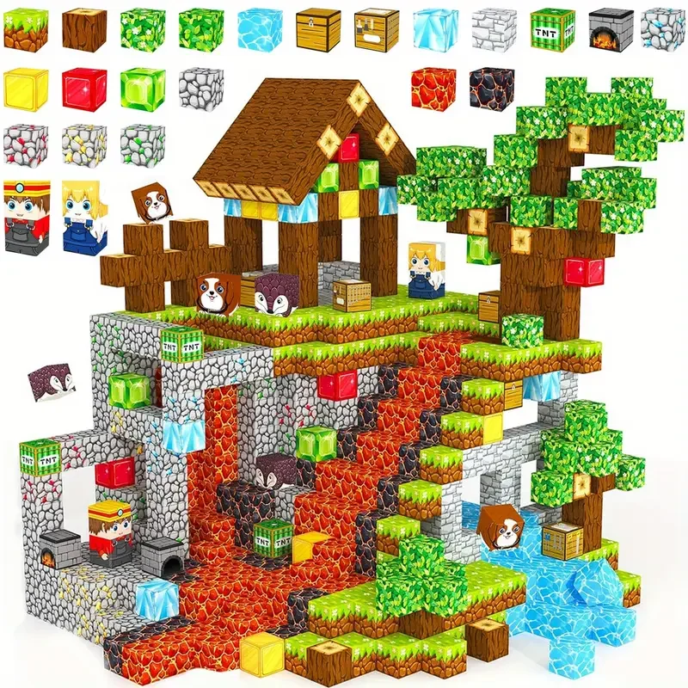 |  | шт. | 1 |  | 0.00
4 | Конструктор дитячий 3D магнітний Magnetic Sticks зі 100 кольорових деталей для розвитку дитини (15410275) Бренд: Magnetic Вид: конструктор магнітний Матеріал: ABS-пластик і магніт Призначення: для дітей від 2 років Кількість деталей: не менше 100 шт. Колір: різнокольоровий Розмір елементів : +- кульки 4×4 см., прямі палички 2×5.5 см і 2×9 см, вигнуті елементи 7.5×2 см. Розмір упаковки кейс з ручкою : +- 25.5×17.5×13.5см. Виробник: Китай | 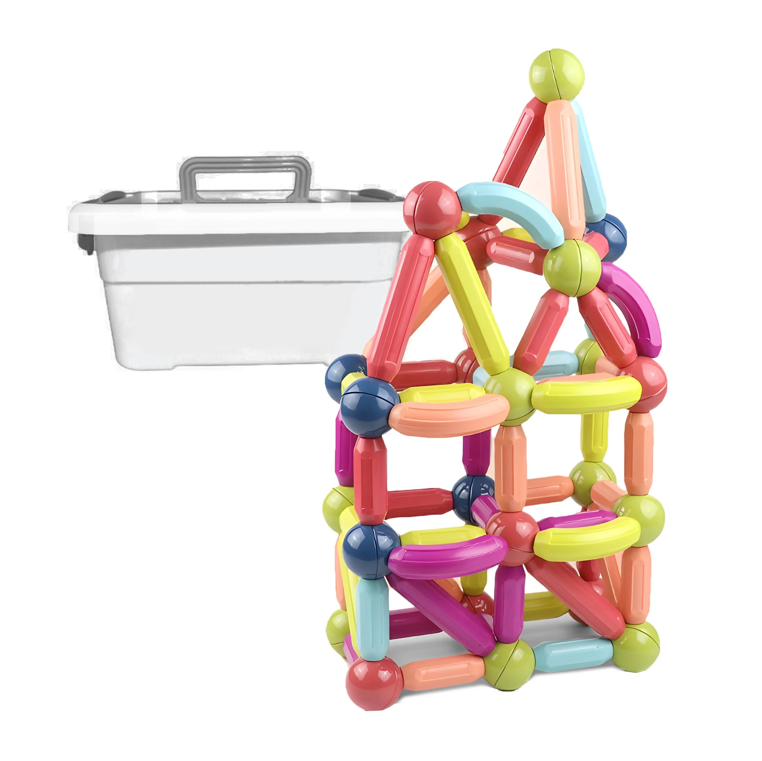 |  | шт. | 2 |  | 0.00
5 | Іграшка розвивальна Shantou Бізікуб HE0533 Бренд: Shantou Вид: бізікуб Тип: розвиваючі та музичні Особливості: сенсорний розвиток через різні текстури та елементи, музичні ефекти, компактність для перенесення, різноманітні ігрові елементи (головоломки, сортувальники, шестерні), безпечні матеріали та закруглені краї, багатофункціональний дизайн із 6 ігровими сторонами. Матеріал: ABS-пластик Призначення: для дітей від 1,5 року Кількість деталей: не менше 100 шт. Колір: різнокольоровий Розмір : +- 21,5×21,5×21,5 см. Вага: +- 350г Живлення: 3 батарейки типу АА (не входять у комплект). Виробник: Китай | 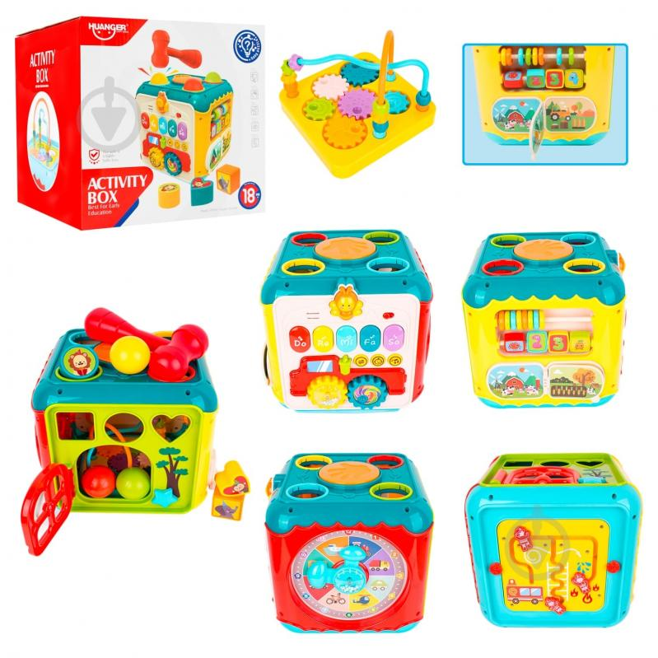 |  | шт. | 1 |  | 0.00
6 | Настільна гра Dobble / Доббль Тип гри: на реакцію та увагу Матеріал коробки: метал Матеріал карток: щільний, високоякісний картон із захисним покриттям Призначення: для дітей від 6 років Комплектація: не менше 55 карток Колір: різнокольоровий Виробник: Китай Мова: українська | 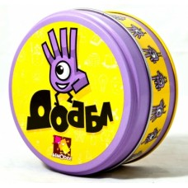 |  | шт. | 1 |  | 0.00
7 | Настільна гра Дженга Еко (Джанга, Jenga) Тип : на координацію та баланс Матеріал : дерево Призначення: для дітей від 6 років Комплектація: не менше 54 шт. брусочків Колір: різнокольоровий Виробник: Китай Мова: українська | 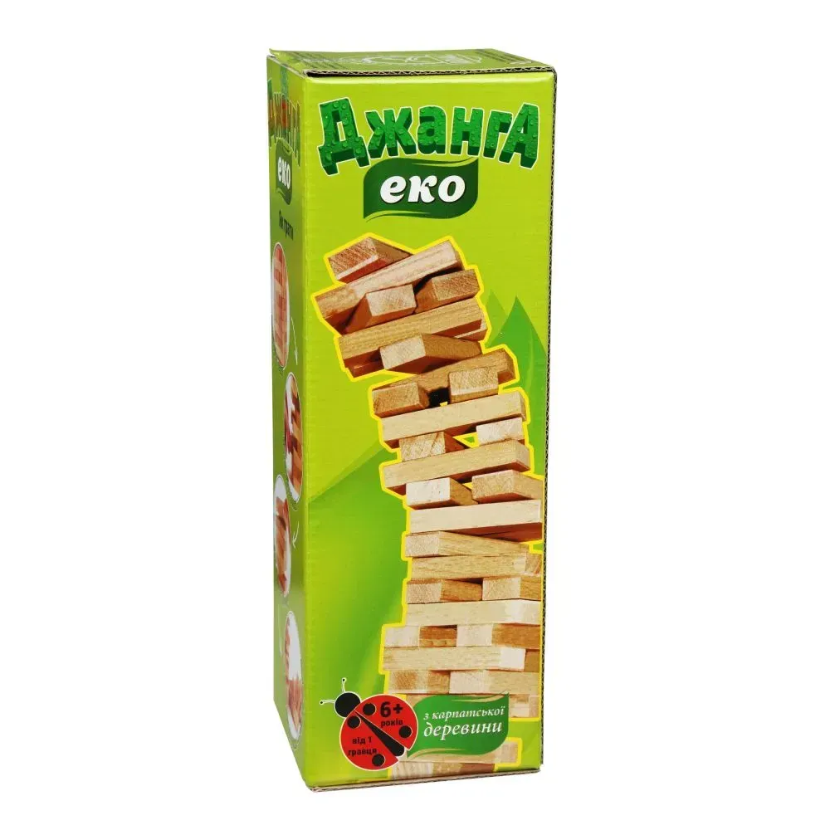 |  | шт. | 1 |  | 0.00
8 | Пазл логічний дерев'яний Пазлик-абеточка (2604) Бренд: TREE TOYS Тип : дерев’яні пазли Особливості: пазли-половинки, дерев’яні деталі, безпечні фарби, яскраві кольори, зручні для маленьких рук, підходять для навчальних ігор. Комплектація: двосторонні пазли з літерами українського алфавіту, картки з ілюстраціями, елементи для складання слів, маркер для навчання Матеріал : дерево і картон Розмір: зібраного пазла +- 6×6 см кожна пара Призначення: для дітей від 2 років Кількість деталей: не менше 66 шт Колір: різнокольоровий Виробник: Китай Мова: українська | 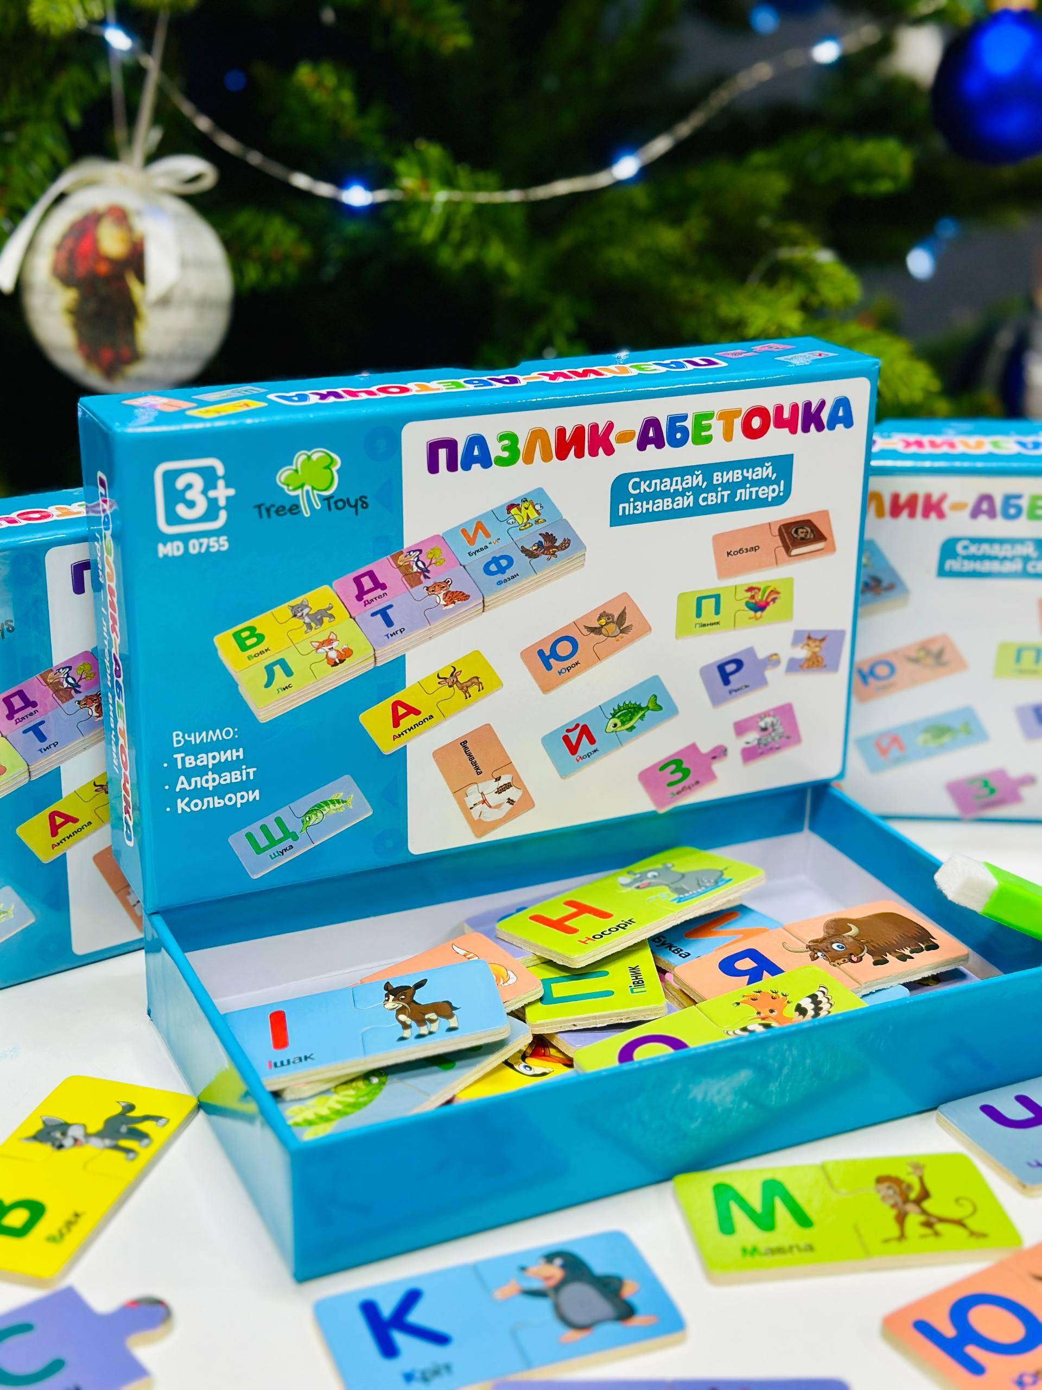 |  | шт. | 1 |  | 0.00
9 | Пазл дерев’яний Великдень Михайло Онацько 300 елементів (00078) Бренд: Ukrainian Puzzles Тип : дерев’яні пазли Матеріал : дерево Розмір: зібраного пазла +- 6×6 см кожна пара Призначення: для дітей від 5 років Кількість деталей: не менше 300 шт Колір: різнокольоровий Виробник: Україна Мова: українська | 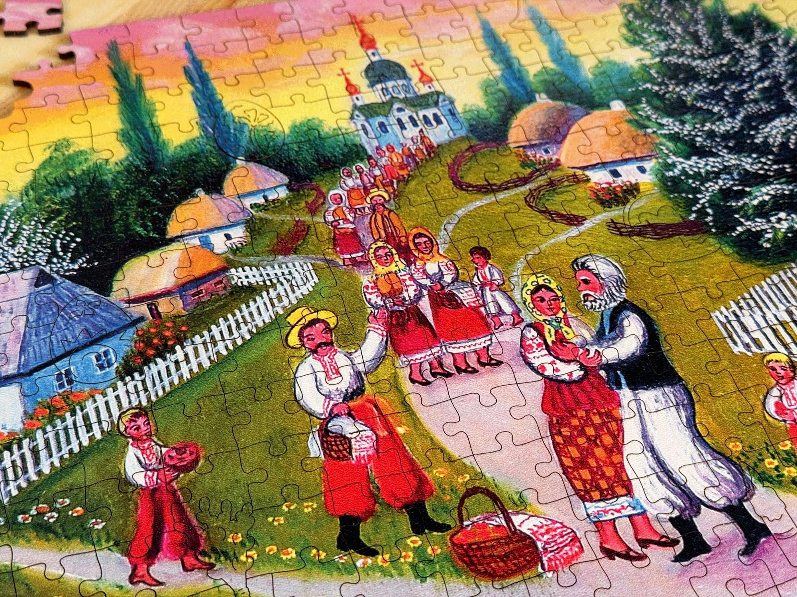 |  | шт. | 1 |  | 0.00
10 | Конструктор BanBao Loving World «Відпочинок з друзями» 6105 Бренд: BanBao Тип: конструктор Матеріал: пластик Призначення: для дітей від 5 років Кількість деталей: не менше 187 шт. Колір: різнокольоровий Вага : +- 1020г Габарити пакування: +- 70×300×400 мм Виробник: Китай | 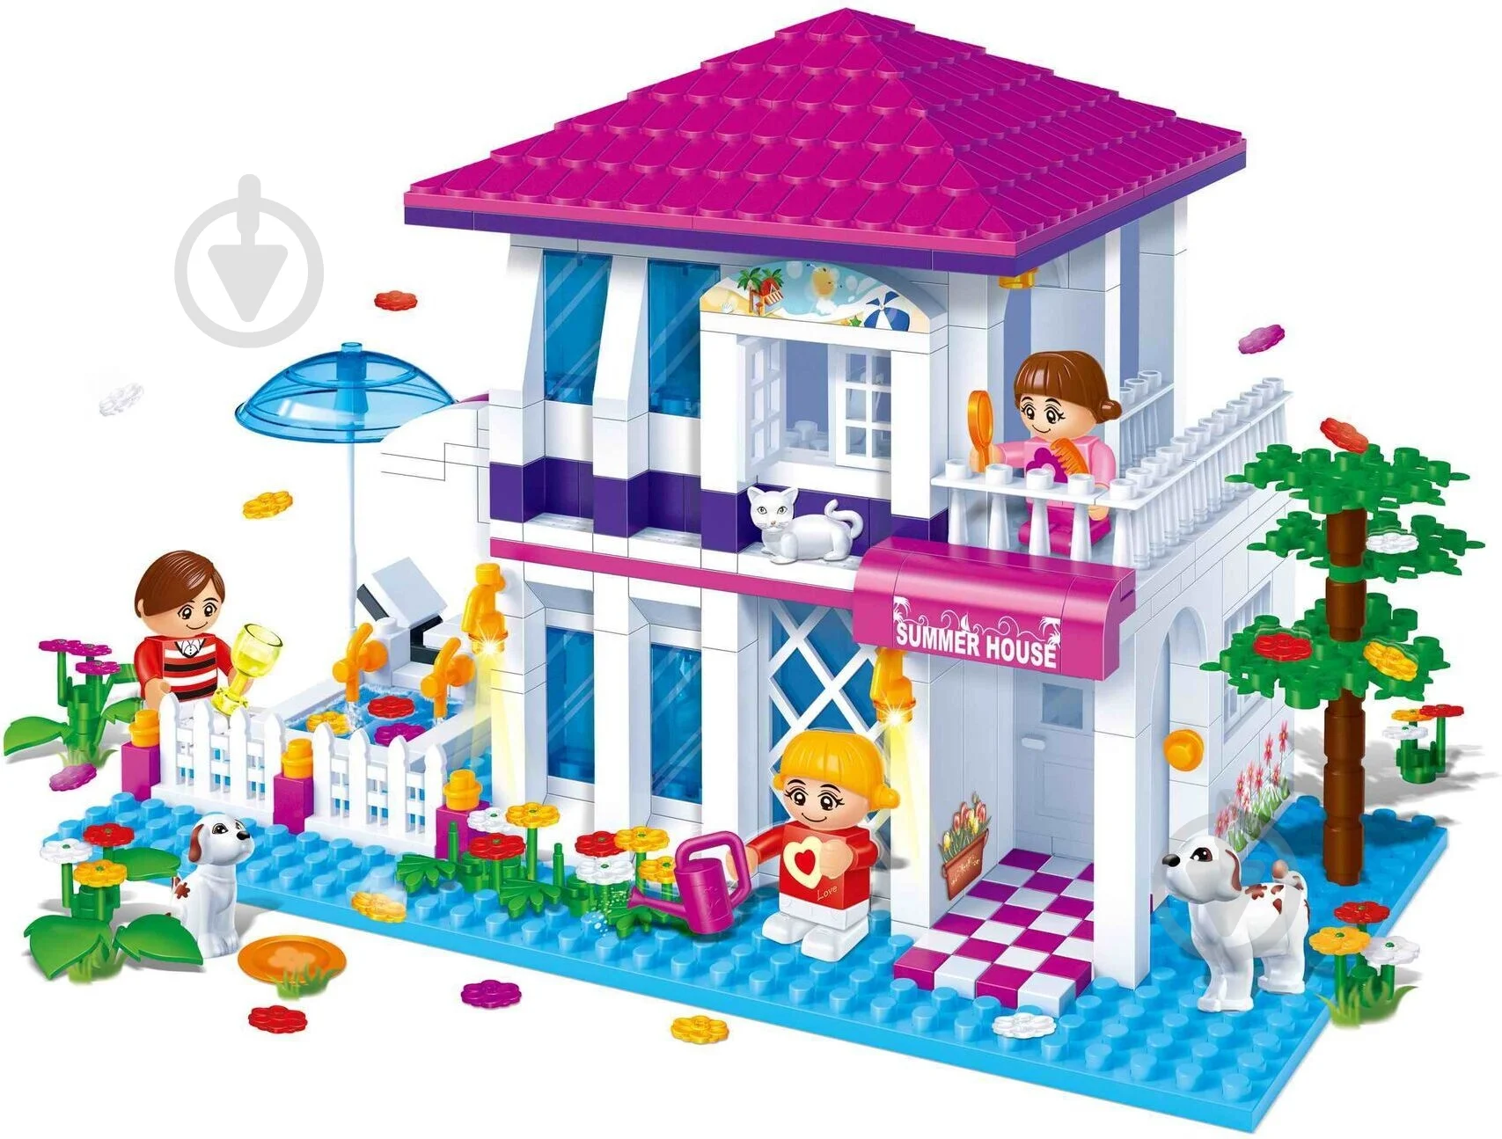 |  | шт. | 1 |  | 0.00
11 | Гра Uno W2085. Бренд: Uno Виробник: Wild або аналог Тип: Карткові ігри Матеріал: картон Призначення: для дітей від 7 років Кількість карток: не менше 108 шт Колір: різнокольоровий Мова: українська; Складові: картки, правила гри, упаковка Виробник: Китай Мова: українська | 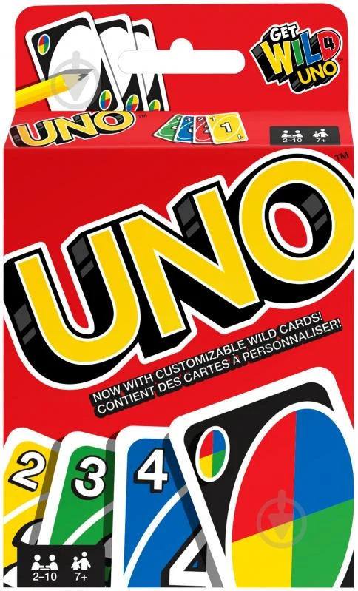 |  | шт. | 1 |  | 0.00
12 | Гра настільна Lord of Boards «Борщ» Бренд: Lord of Boards Тип гри: змагальні, карткові та розважальні Матеріал : папір і картон Призначення: для дітей від 8 років Кількість карток: не менше 185 шт Колір: різнокольоровий Вага : +- 700г Габарити пакування: +- 60×220×220 мм. Виробник: Україна Мова: українська | 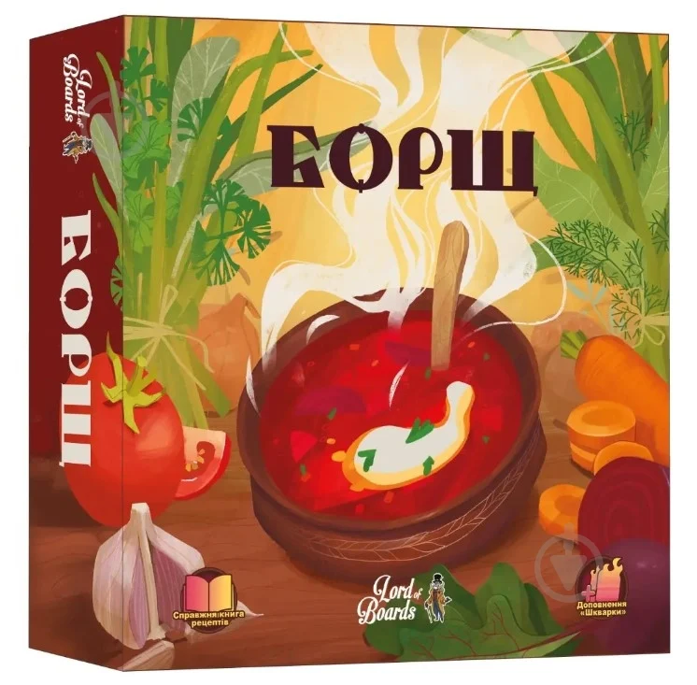 |  | шт. | 1 |  | 0.00
13 | Гра настільна Каркасон Видавець: Feelindigo Тип гри: на логіку та стратегічні. Матеріал : картон Призначення: для дітей від 6 років Комплектація: не менше 40 фішок підданих. Ігрове поле для підрахунку очок. Правила гри та інструкції для кожного доповнення. Колір: різнокольоровий Мова: українська | 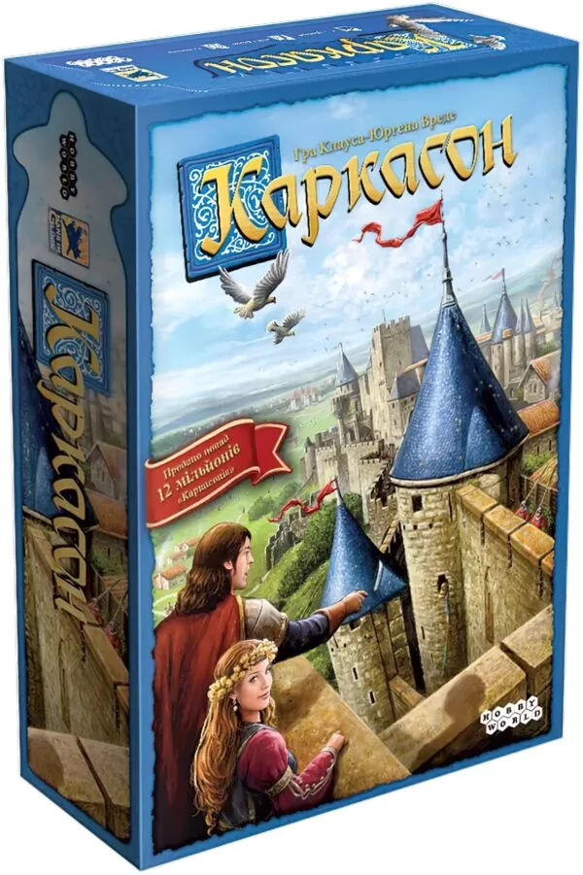 |  | шт. | 1 |  | 0.00
14 | Бізіборд розвивальна дерев’яна іграшка Монтессорі Тип : інтерактивна розвивальна дошка Особливості: звукові та тактильні ефекти Матеріал : дерево Призначення: для дітей від 1 року Комплектація: не менше 30 шт елементів Колір: різнокольоровий Розмір: +- 50×60 см Вага: +-3000г Виробник: Україна | 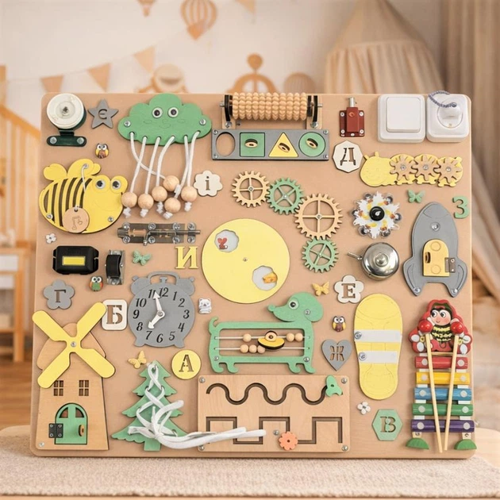 |  | шт. | 1 |  | 0.00
15 | Дерев'яна іграшка Vivi Wood Toy Геометрика сортер 4в1 (MD 1191) Тип : логічних ігор та сортерів Матеріал : дерево Призначення: для дітей від 3 років Комплектація: входять не менше 4 розвивальних елементів: танграм, логічні пірамідки, набір для вивчення дробів та логічний квадрат або еквівалент. Колір: різнокольоровий Виробник: Україна | 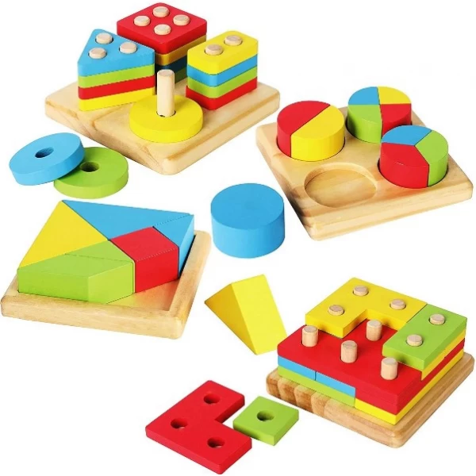 |  | шт. | 1 |  | 0.00
16 | Набір великих кубиків Toys Plast "Замок" Тип : тренує дрібну моторику, координацію рухів Матеріал : пластик Призначення: для дітей від 1 року Комплектація: входять не менше 36 елементів Колір: різнокольоровий Виробник: Україна | 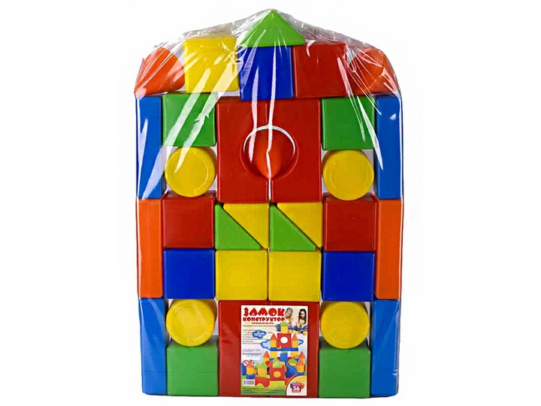 |  | шт. | 1 |  | 0.00
17 | Розвиваюча гра дошка Сегена Тип : тренує дрібну моторику, координацію рухів Матеріал : дерево Призначення: для дітей від 2 років Комплектація: не менше 18 дерев'яних планшетів з вирізами та 18 відповідних вкладок-фігур: коло, квадрат, трикутник, прямокутник, ромб, еліпс) Колір: різнокольоровий Розмір: +-26,5х18,7х0,5 см. Виробник: Україна | 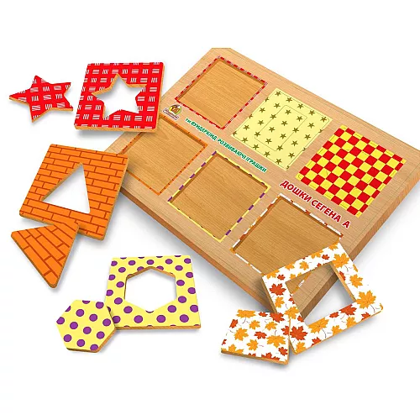 |  | шт. | 1 |  | 0.00
18 | Магнітна гра Нагодуй пташку FT 0016 Бренд: Limo Toy Тип: розвиваюча іграшка, сортер, тренує дрібну моторику, координацію рухів Матеріал: пластик і магніт Призначення: для дітей від 3 років Комплектація: стовбур дерева, 2 пташки, 9 гусениць. Колір: різнокольоровий Розмір: +- 31,5х24х11,5 см. Живлення: Працює від батарейок Виробник: Китай | 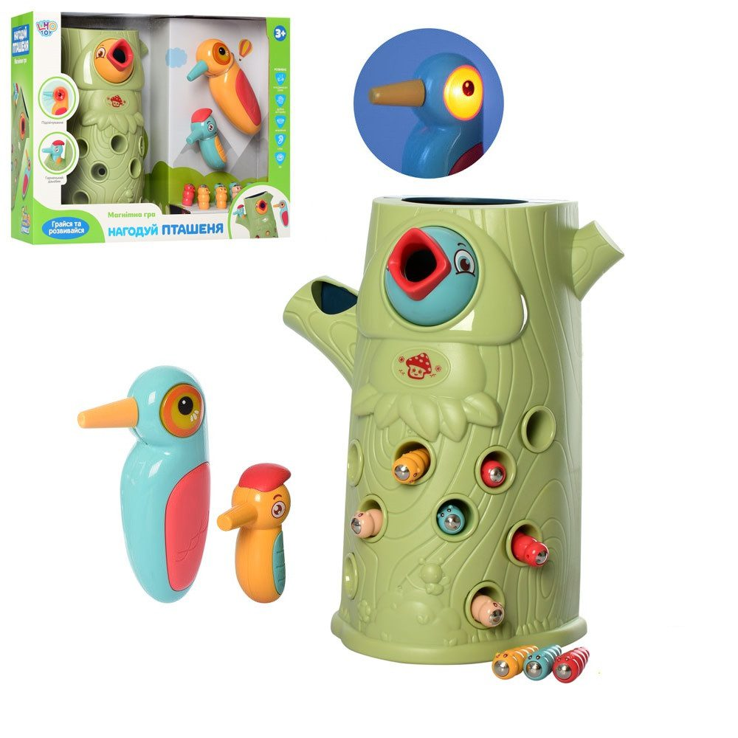 |  | шт. | 1 |  | 0.00
19 | Іграшка розвиваюча Монтессорі Магнітна Рибалка Blue (11905926) Тип: тренує дрібну моторику, координацію рухів Матеріал: пластик і магніт Призначення: для дітей від 1,5 років Комплектація: не менше 31шт різнокольорової рибки, 2шт магнітні вудки, 4шт ведерця, 4 декоративні елементи (пальма, веселка, зірка тощо) Колір: різнокольоровий Розмір: +- 26.5 х 26.5 х 9см Виробник: Китай | 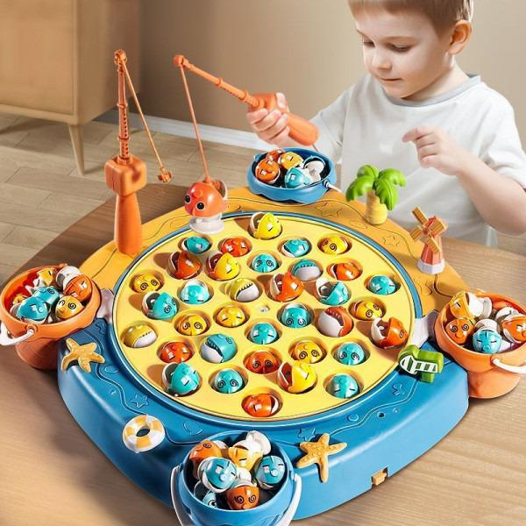 |  | шт. | 1 |  | 0.00
20 | Дерев'яна іграшка Трек Крутий спуск Бренд: Limo Toy Тип: розвивальна іграшка Матеріал: дерево Призначення: для дітей від 3 років Комплектація: не менше трек та 3 машинки. Колір: різнокольоровий Розмір упаковки: +- 29х24х8см Виробник: Китай | 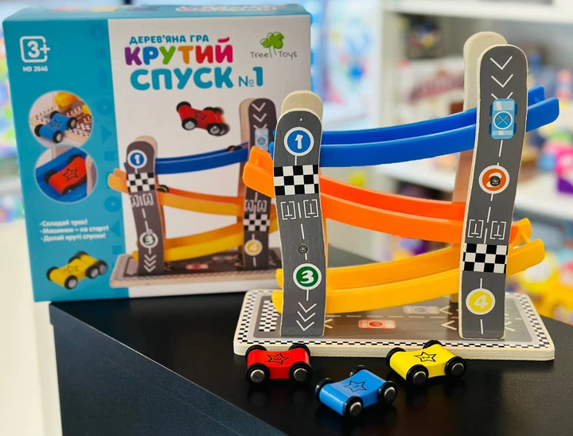 |  | шт. | 1 |  | 0.00
21 | Ігровий набір Battat Lite Овочі-фрукти на липучках у кошику (BT2534Z) Бренд: Battat Lite Тип: розвивальна іграшка Матеріал: пластик Призначення: для дітей від 3 років Комплектація: не менше 2 ножа, 2 дошки, кошик, 32 половинки овочів і фруктів. Колір: різнокольоровий Розмір упаковки: +- 22 x 9 x 26см Вага: +- 698 г Виробник: Китай | 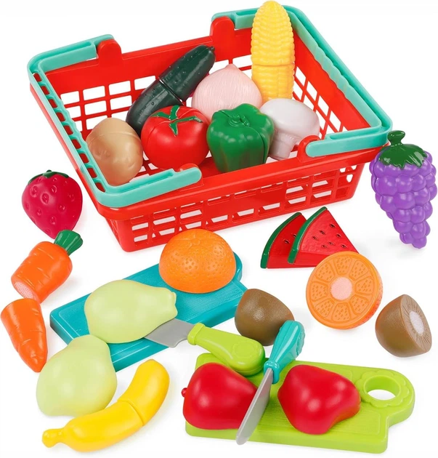 |  | шт. | 1 |  | 0.00
22 | Дитячий кухонний набір Technok Toys з парою Інтерактивна «Кухня ТехноК» Бренд: ТехноК Тип: розвивальна іграшка Матеріал: пластик Призначення: для дітей від 3 років Комплектація: не менше 22 предметів (варочна панель з електронним модулем, дощечка, каструля з кришкою, сковорідка, ложки – 2 шт., виделки – 2 шт., ножі – 2 шт., тарілки – 2 шт., велика виделка, шумівка, лопатка, черпак, огірок, морква, баклажан, помідор, коробочки – 2 шт.) Колір: різнокольоровий Розмір упаковки: +- 33 х 23 х 10,6см. Живлення: Працює від батарейок Виробник: Китай | 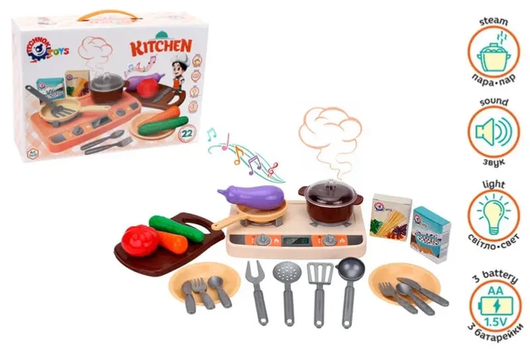 |  | шт. | 1 |  | 0.00
23 | Магнітна дощечка для малювання та мозаїка 2 в 1, Magnetic, 1 шт (DK-38) Бренд: Magnetic Тип : розвитку творчих здібностей, дрібної моторики та логічного мислення у дітей Матеріал : пластик Призначення: для дітей від 1 року Універсальна магнітна дошка — З одного боку оснащена поверхнею для малювання магнітним олівцем та магнітними фігурками, а з іншого боку — основою для створення різнокольорових мозаїчних композицій. Комплектація: входять не менше 3 шт. магнітні штампики, різної геометричної форми Колір: різнокольоровий Виробник: Китай | 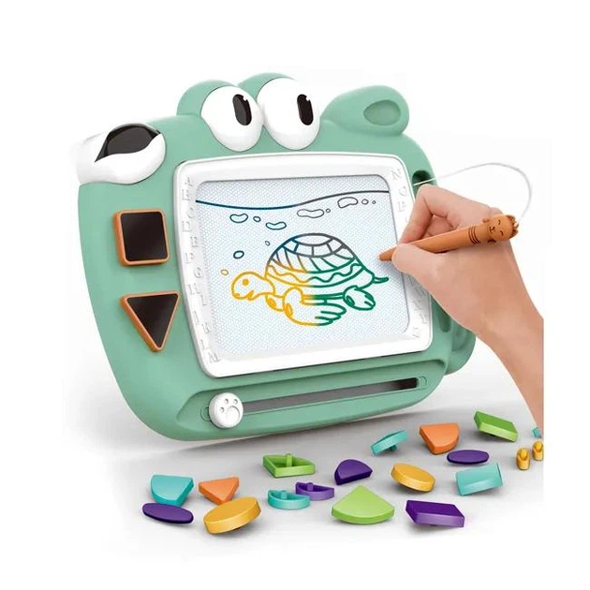 |  | шт. | 1 |  | 0.00
Вартість пропозиції ЛОТ №2, грн* |  |  |  |  |  |  | 0.00

* Товариство Червоного Хреста України є громадською неприбутковою організацією і просить надати максимальні знижки на товар, вказаний у ціновій пропозиції.
** Закупівля здійснюється окремими лотами.

Умови оплати ЛОТ 1 : _________________ (прописати)
Термін доставки з дати підписання договору ЛОТ 1 : _________________ (календарних днів, прописати)
Умови оплати ЛОТ : _________________ (прописати)
Термін доставки з дати підписання договору ЛОТ 2 : _________________ (календарних днів, прописати)

Ми погоджуємось, що всі витрати, пов’язані з доставкою товару, завантажувально-розвантажувальними роботами , здійснюються за рахунок Постачальника за наданою адресою.
Ми погоджуємося та ознайомлені з умовами типового Договору ТЧХУ (Додаток №2 до Запиту).
Ми погоджуємося з умовами, що Замовник має право розділити дану закупівлю між декількома постачальниками за умови наявності більш вигідних умов на різні позиції.
Ми погоджуємося з умовами, що Ви можете відхилити нашу чи всі надані пропозиції, та розуміємо, що Ви не обмежені у прийнятті будь-якої іншої пропозиції з більш вигідними для Вас умовами.
Ми погоджуємось зафіксувати цінову пропозицію протягом 90 календарних днів з моменту подачі
Подаючи свою пропозицію ми підтверджуємо повну комплектацію та відповідність умовам зазначеним в Запиті.
Учасники повинні надсилати цінові пропозиції з підписом і печаткою (за наявності)

 | Керівник організації/ФОП:____________________________ ( ____________________)
 | МП підпис ПІБ

